Накладная-№3
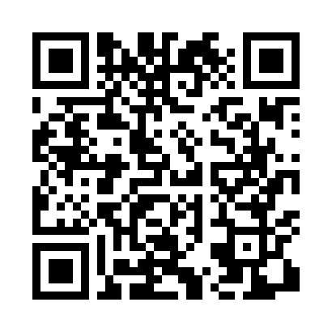
Номер товарно-транспортной накладной: |  |  | Торговый представитель: Kamol aka
Поставщик: Toshkent falcon fly 2 |  |  | Телефон торгового представителя: +998979626299
Дата отгрузки: 02.11.2025 |  |  | Контрагент: Dona zakass
Дата консигнации: |  |  | Адрес:
Доставщик: |  |  | Телефон:
Телефон доставщика:
Время заказа: 02.11.2025 14:56:59
№ | Штрих-код | Название товаров (работ,услуг) | Количество | Количество в кейсе | Цена | Сумма
 |  |  | 6 |  |  | 529000
1 | 6805019698743 | Коврик для ванны, 54×85 см, DB-98-74 | 1 | 1 шт. | 66,000 | 66,000
2 | 2102373098122 | Коврики напольные для ванной комнаты CX 252 4 0*70 DB-98-12 | 1 | 1 шт. | 45,000 | 45,000
3 | 6805019698736 | Коврик для ванны, 44×75 см, DB-98-73 | 1 | 1 шт. | 48,000 | 48,000
4 | 6920251410455 | Складная пластиковая корзина для белья, 66 л, DB-140-45 | 1 | 1 шт. | 100,000 | 100,000
5 | 6918588140466 | Складная пластиковая корзина для белья, 100 л , DB-140-46 | 2 | 2 шт. | 135,000 | 270,000
Итого: 529000

